상품제안서
코션 M3 7K 3단 자동 양우산(UPF50+) | 상품코드: F18072

 |  |  |  |  |  |  | 02-412-0044 | www.easy1.co.kr
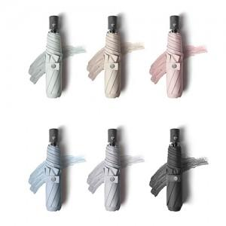

【상세/제작정보】 | <p><b><span style="font-size: 14pt;">* 100개 이하 손잡이인쇄- 35000원 별도/ 실크, 레이져동일</span></b></p><p><b><span style="font-size: 14pt;">* 배송비- 한박스 36개/ 6000원별도</span></b></p>

【인쇄/포장옵션】 | 실크, 풀칼라 / 포장지포장

【공급단가】 | 수량 | 50~ | 100~ | 300~ | 500~ | 1,000~
*VAT별도 | 단가 | 14,400원 | 14,160원 | 13,800원 | 13,560원 | 13,200원

【상품 URL】 | http://www.easy1.co.kr/src/goods_detail.php?gdno=18072

